상품제안서
올데이스킨 진동 클렌저 전동 세안 클렌져 | 상품코드: S45412

 |  |  |  |  |  |  | 02-713-8555 | www.synergygift.co.kr
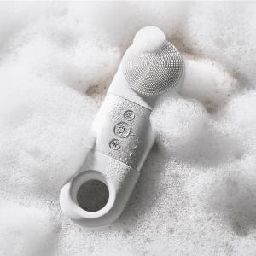

【상세/제작정보】 | <p><span style="font-size: 14pt;">선물 포장 100개 미만 진행시 통합 50,000원 청구됩니다.</span>&nbsp;</p>

【인쇄/포장옵션】 | 실크 / 포장지포장

【공급단가】 | 수량 | 10~ | 50~ | 100~ | 300~ | 500~
*VAT별도 | 화이트 | 31,050원 | 29,210원 | 28,290원 | 26,910원 | 26,450원
 | 핑크 | 31,050원 | 29,210원 | 28,290원 | 26,910원 | 26,450원

【상품 URL】 | https://www.synergygift.co.kr:443/src/goods_detail.php?gdno=45412

